Otros
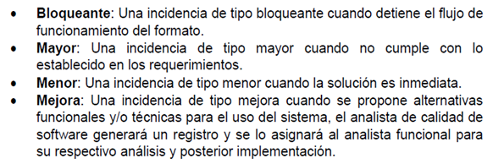
Documentación | Bloqueante | Pendiente | Funcional | Certificación
Software | Mayor | Solucionado | No Funcional | Capacitación
 | Menor | Cerrado | Descarga Masiva | Producción
 | Mejora | Devuelto | Intercambio Electrónico
 |  | No aplica | Versionamiento

59
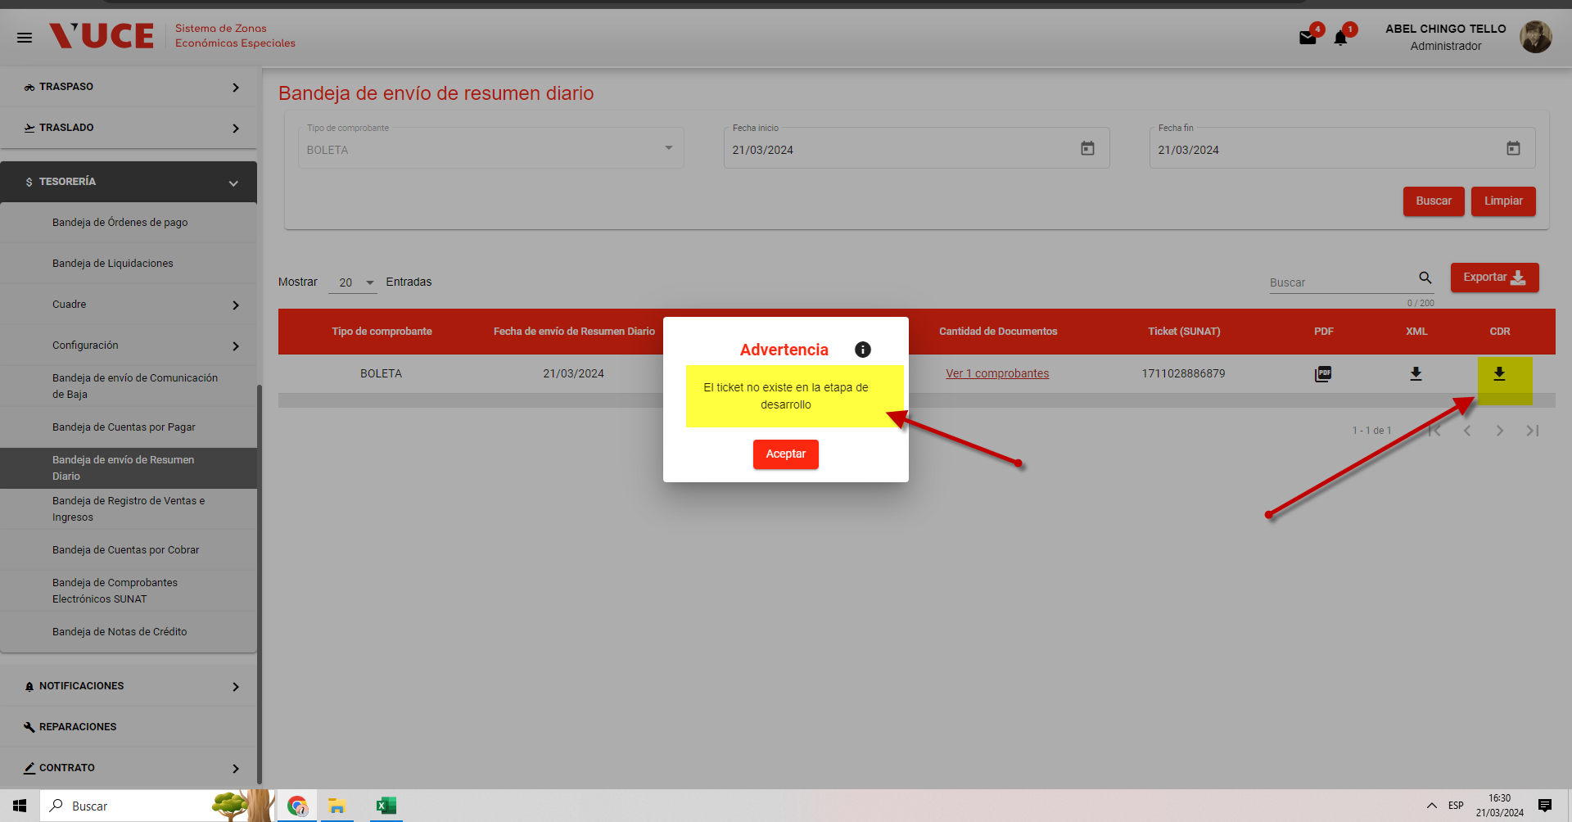
ANALISTA | JORGE CISNEROS
FECHA | 2024-01-23
ESTADO | Pendiente
COMENTARIO | En la ventana Bandeja de envío de resumen diario. Al hacer clic en el icono correspondiente a CDR, el sistema muestra mensaje "El ticket no existe"
 |  | CONSORCIO
 |  | Estado: | Solucionado
 |  | Fecha: | 2024-02-02

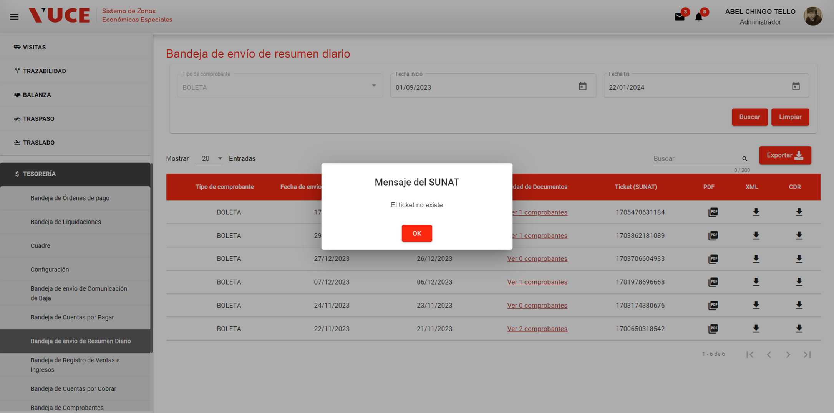
 |  | Respuesta:
 |  | SUBSANADO, el ticket no se encuentra disponible para el modo desarrollo de SUNAT, y al consultar el servicio arroja que no existe.

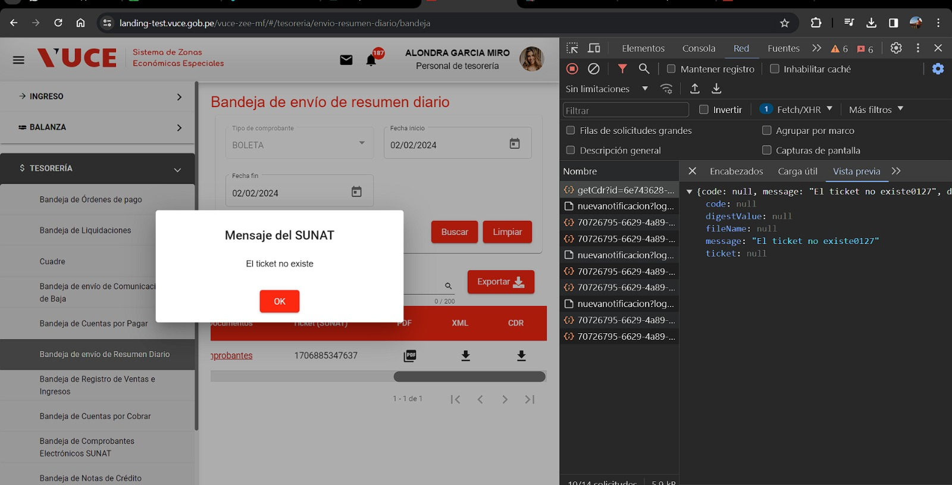

ANALISTA | JORGE CISNEROS
FECHA | 2024-02-27
ESTADO | DEVUELTO | CONSORCIO
COMENTARIO | El inconveniente persiste, en el ambiente QA. El mensaje "el ticket no existe" indica que no se ha generado dicho ticket que impacta en el proceso CDR | Estado: | NO APLICA
 |  | Fecha: | 2024-03-20
 |  | Respuesta:
 |  | El ticket no se encuentra disponible para el modo desarrollo de SUNAT, y al consultar el servicio arroja que no existe.

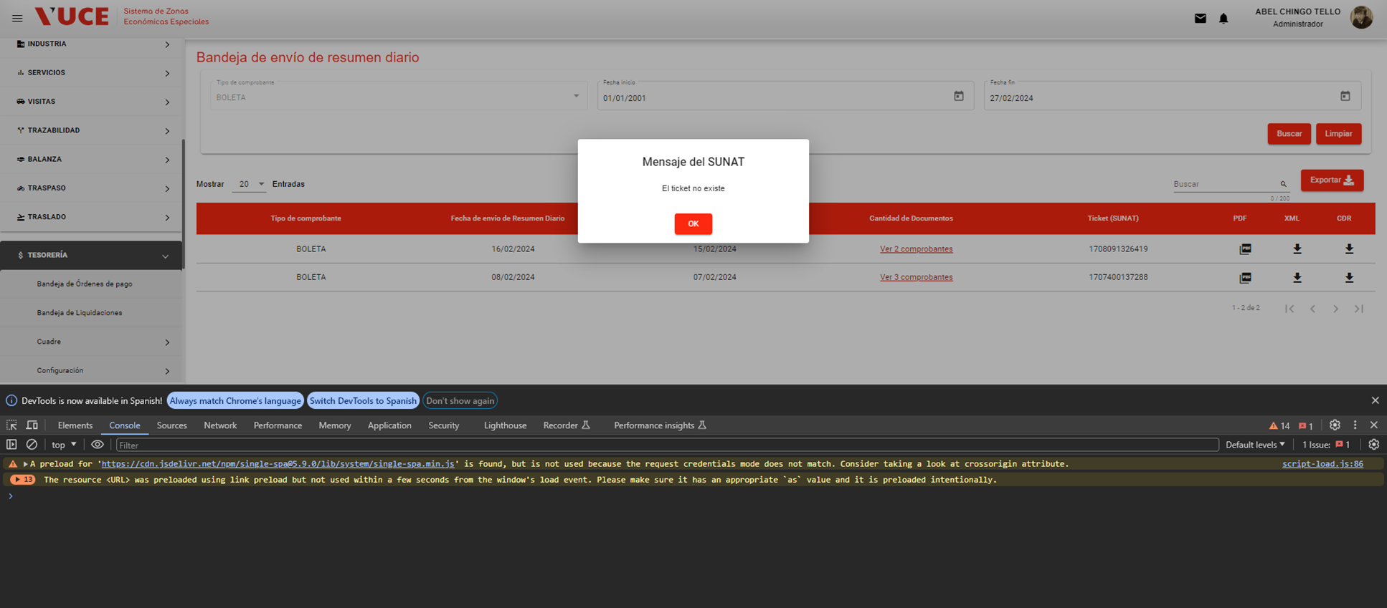

ANALISTA | JORGE CISNEROS
FECHA | 2024-03-21
ESTADO | DEVUELTO
COMENTARIO | De acuerdo a lo indicado por el equipo desarrollo, la incidencia debe derivarse al equipo reponsable de la habilitación del servicio responsable de generación CDR

64
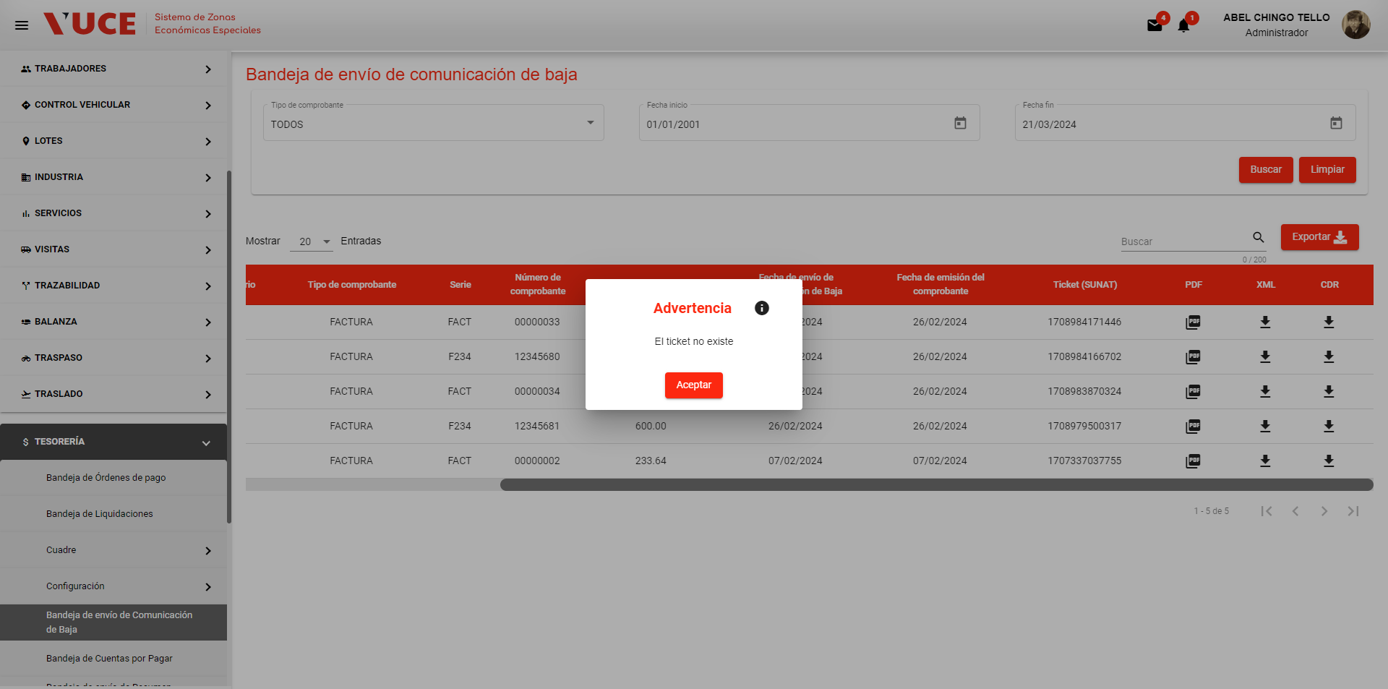
ANALISTA | JORGE CISNEROS
FECHA | 2024-01-23 | Consorcio
ESTADO | Pendiente | Estado: | SOLUCIONADO
COMENTARIO | En la ventana Bandeja de envío de comunicación de baja. Al hacer clic en el icono correspondiente a CDR, el sistema muestra mensaje "El ticket no existe" | Fecha: | 2024-02-01

 |  | Respuesta:
 |  | SUBSANADO, se corrigio la data del exportado
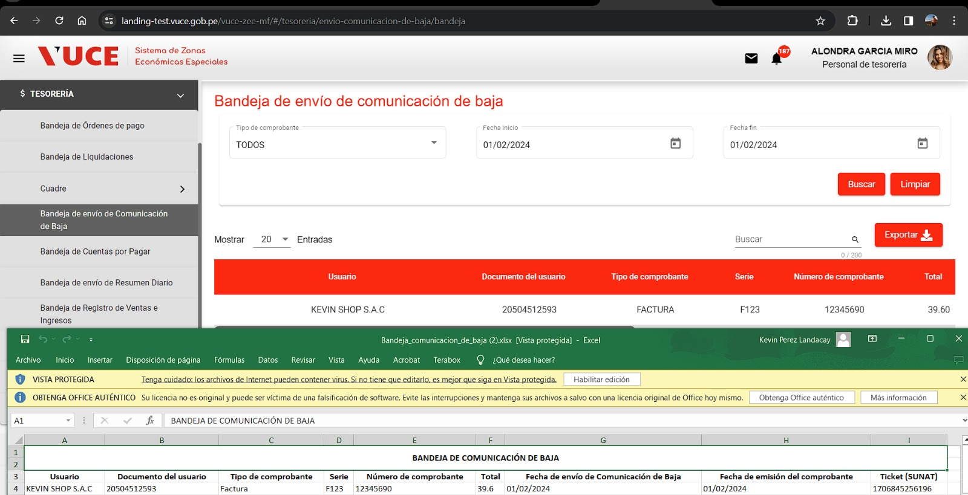

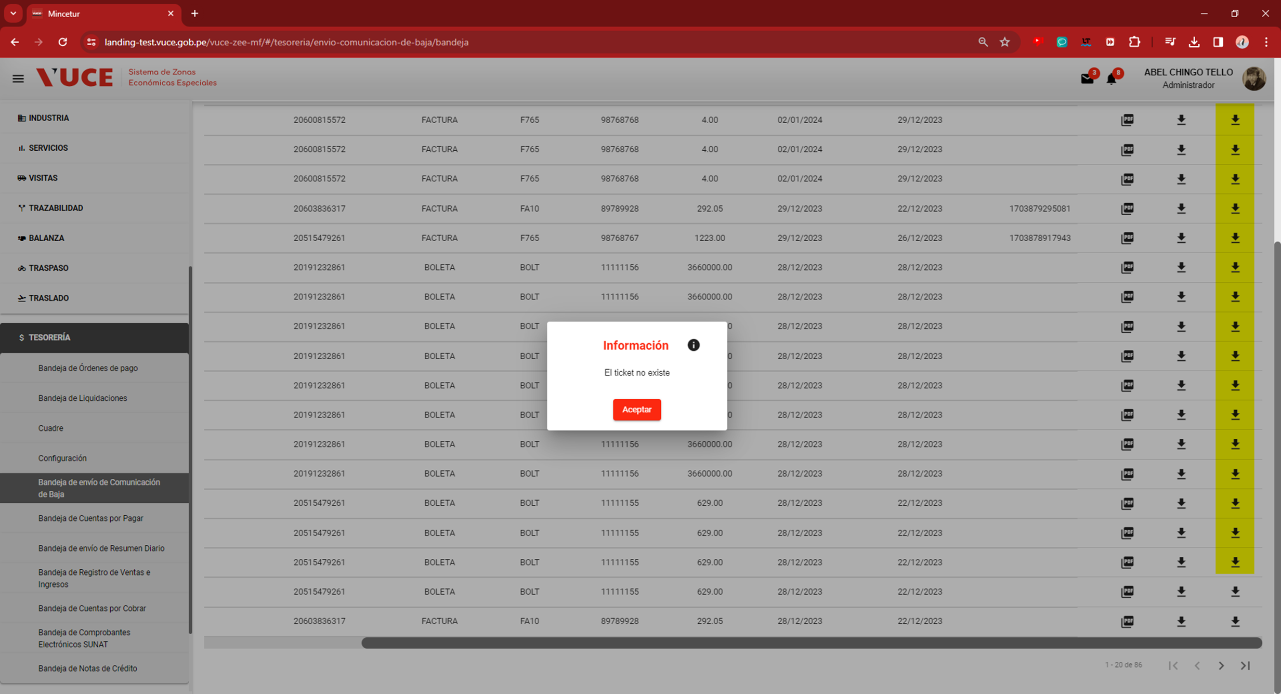

ANALISTA | JORGE CISNEROS
FECHA | 2024-02-27
ESTADO | devuelto
COMENTARIO | El inconveniente persiste, en el ambiente QA. El mensaje "el ticket no existe" indica que no se ha generado dicho ticket que impacta en el proceso CDR
 |  | CONSORCIO
 |  | Estado: | NO APLICA
 |  | Fecha: | 2024-03-20
 |  | Respuesta:
 |  | El ticket no se encuentra disponible para el modo desarrollo de SUNAT, y al consultar el servicio arroja que no existe.

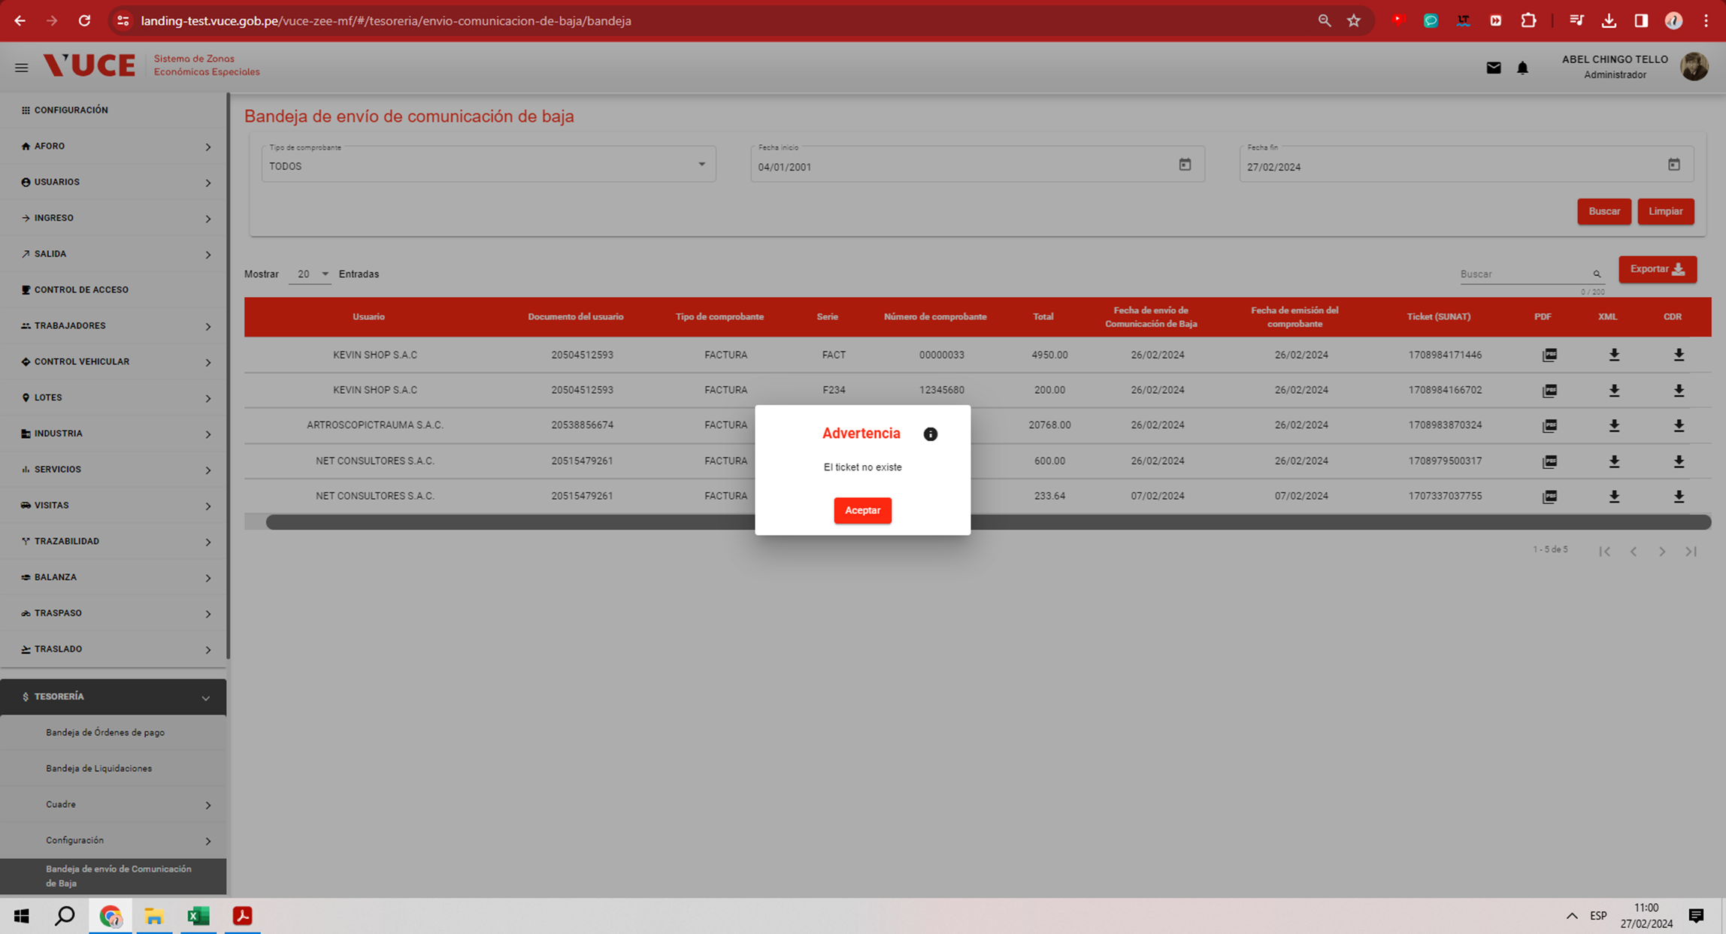

ANALISTA | JORGE CISNEROS
FECHA | 2024-03-21
ESTADO | devuelto
COMENTARIO | De acuerdo a lo indicado por el equipo desarrollo, la incidencia debe derivarse al equipo reponsable de la habilitación del servicio responsable de generación CDR

